许可证样式(正本)
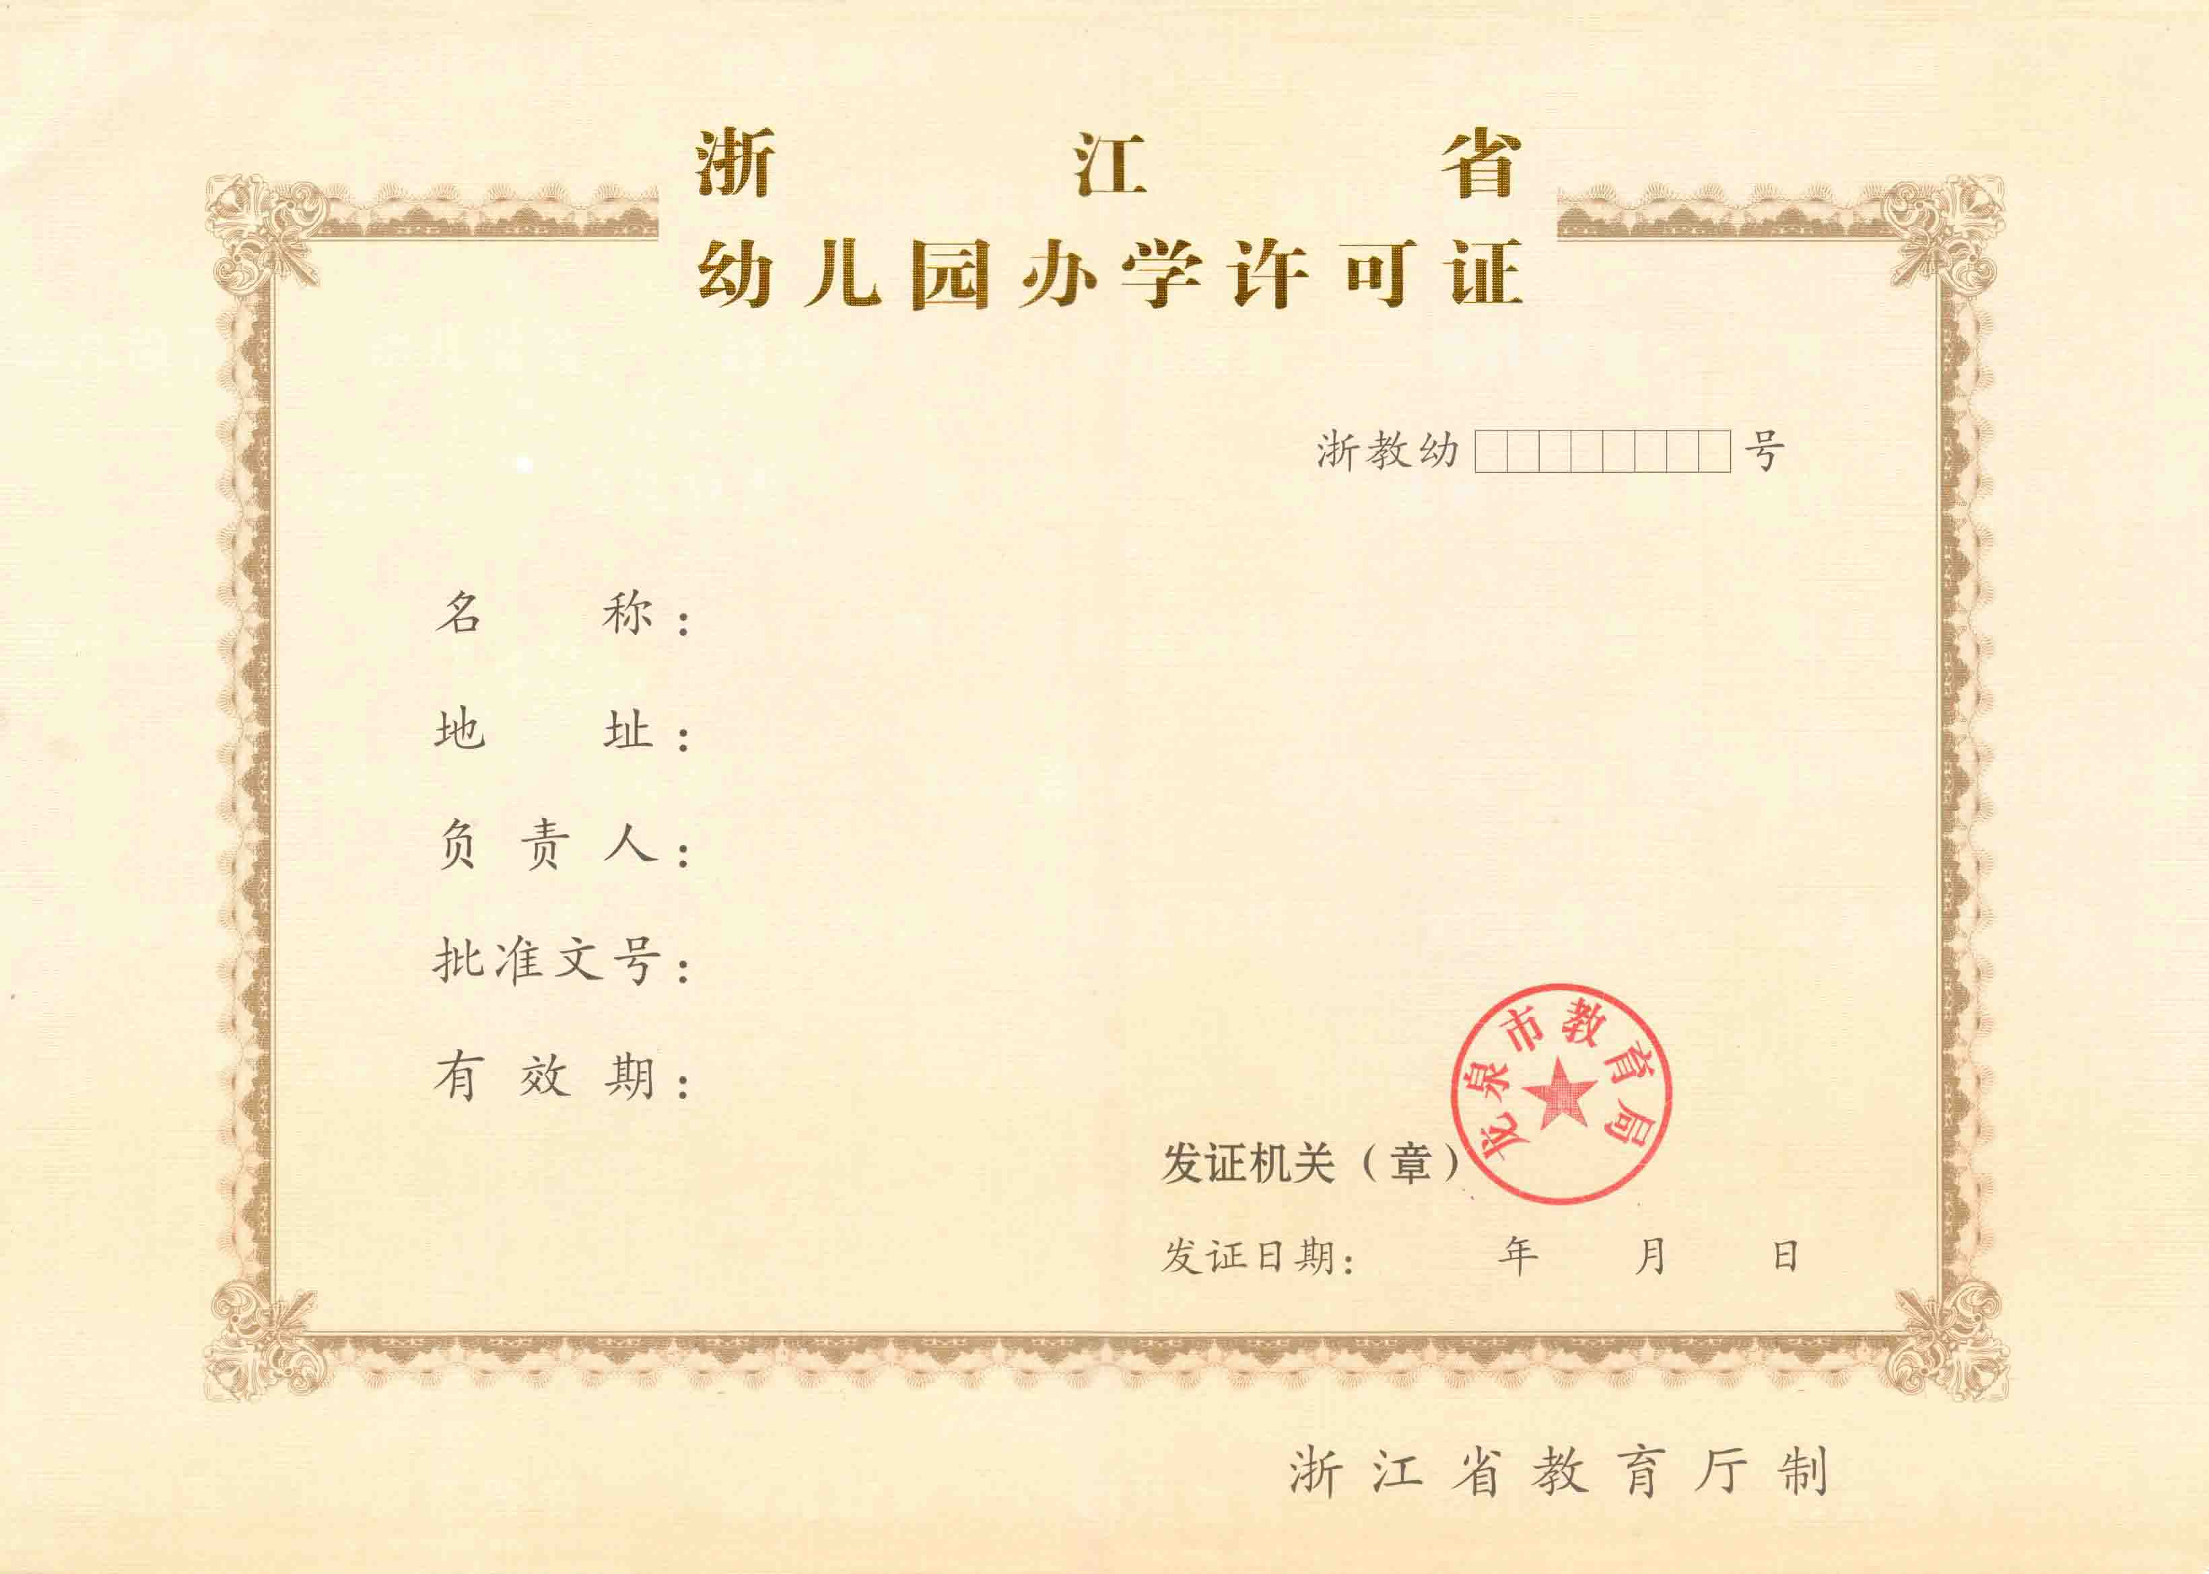
此页不能打印

 | 09730000
 | 0
 | 0
 | 0

 | 三年

 | 2021-10-11
 | 20211011
 | 2021
 | 10
 | 11

样 证

许可证样式(副本)
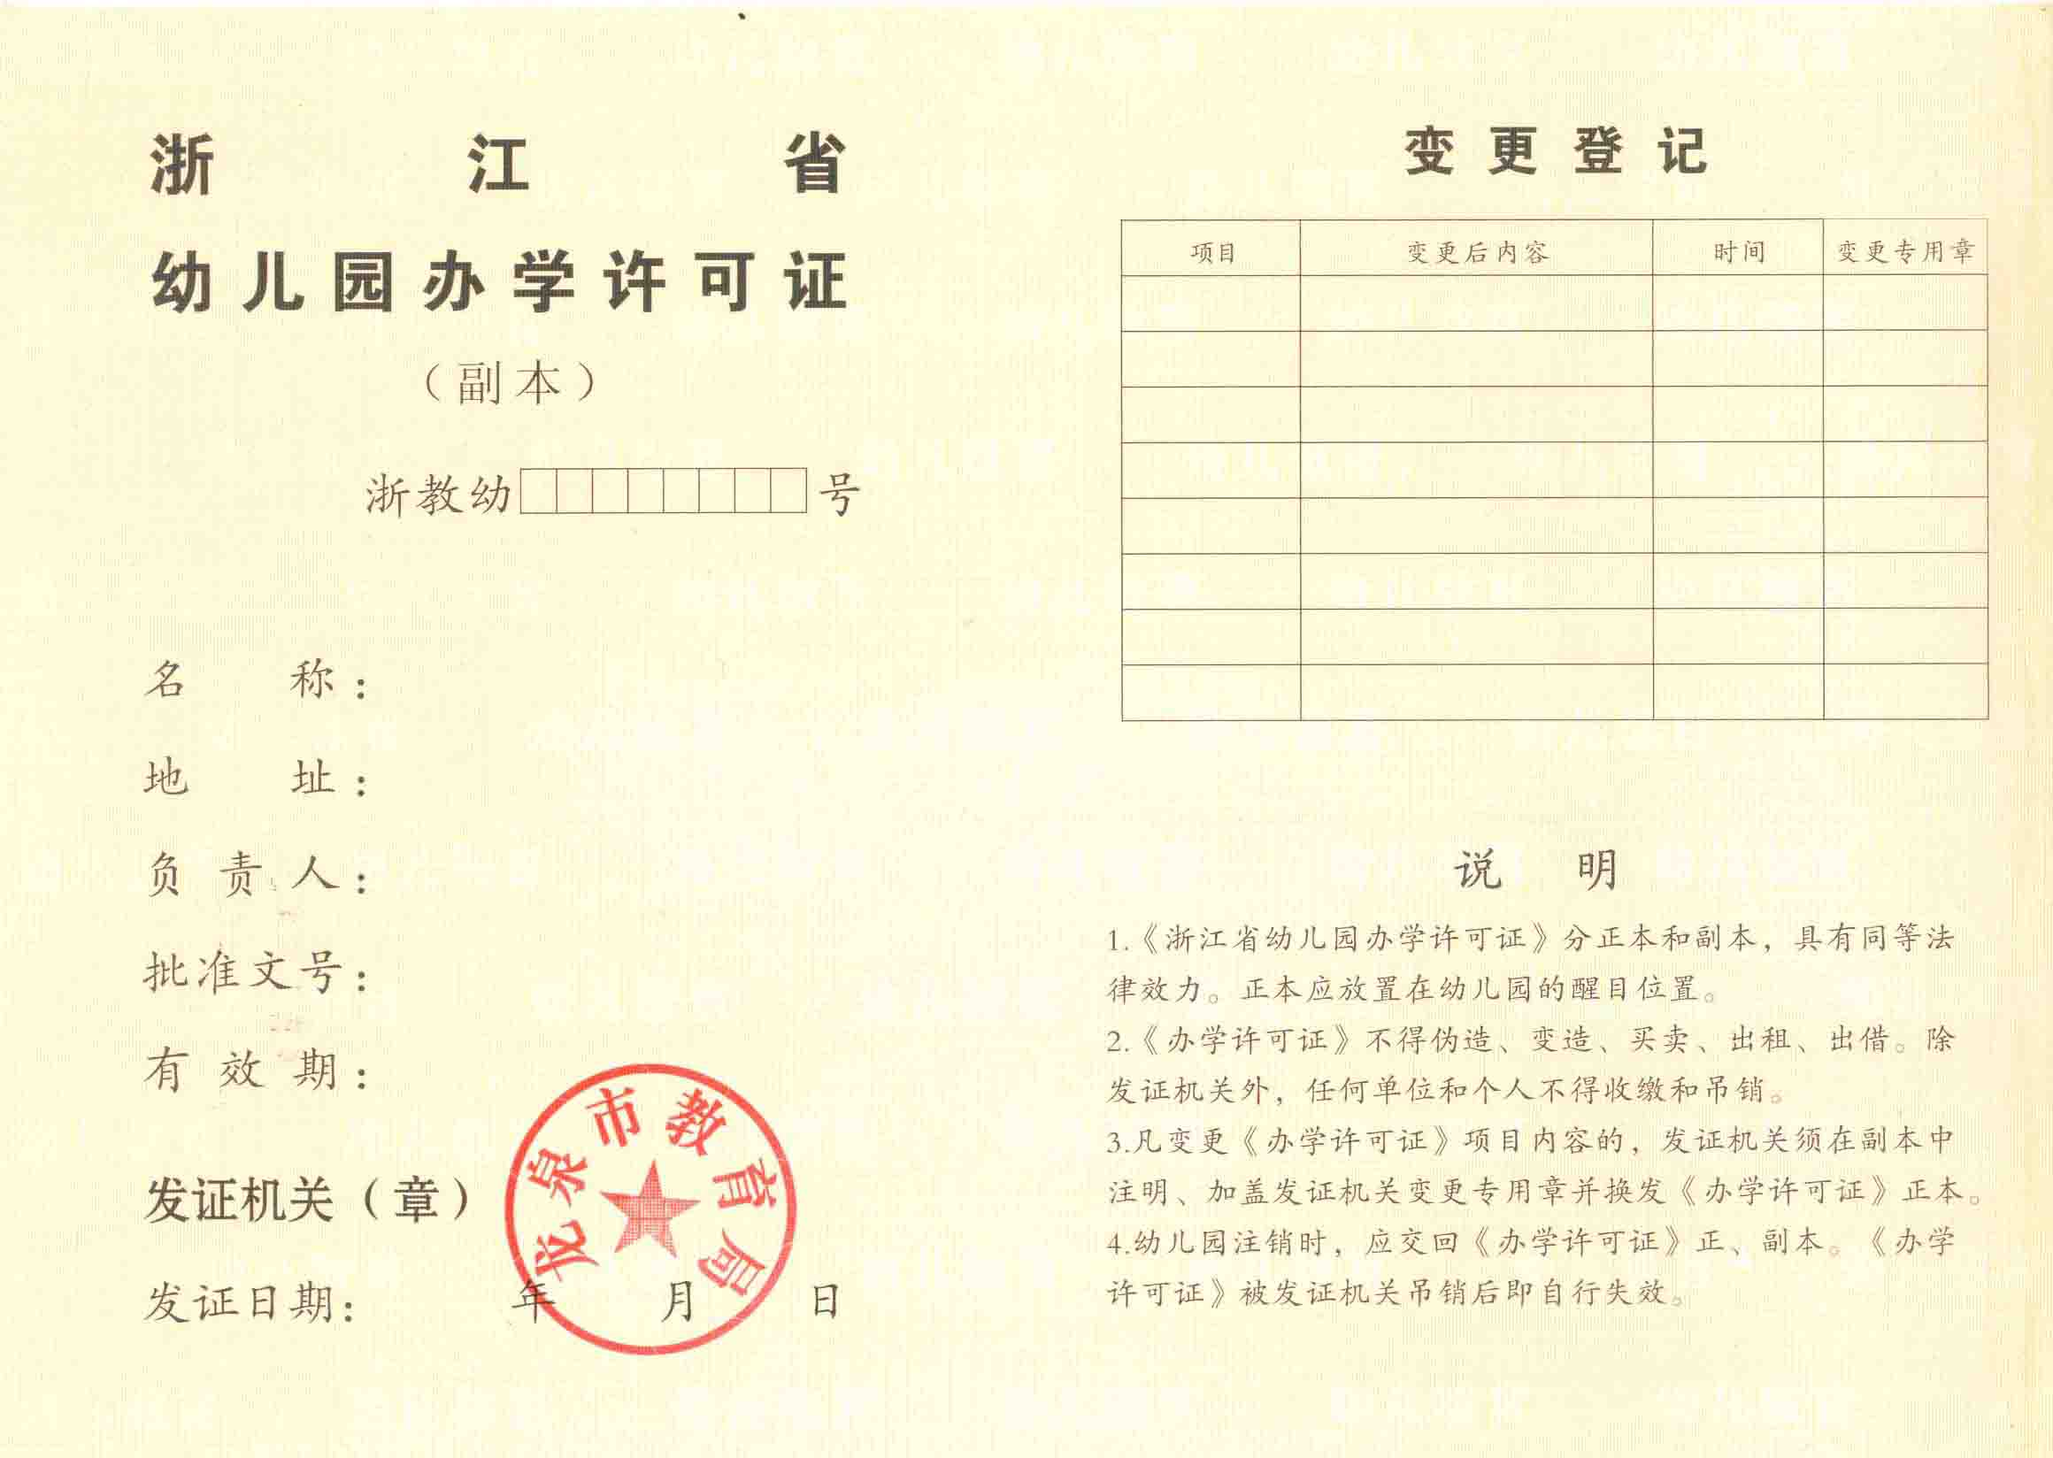
此页不能打印

样 证

